手順
令和３年度 第67回中国高等学校剣道選手権大会
選手申し込みの手順について

（１）申込締切日・抽選日
要項に記載の通り

（２）申し込みについての詳細
ⅰ．申し込みまでの流れ

ⅱ．注意事項（出場校顧問の先生方へ）
（１）申し込みのエクセルファイルには４つのシート（①男子個人戦、②男子団体戦、
③女子個人戦、④女子団体戦）があります。出場種目以外のシートは削除して、
各県の専門委員長へ送信してください。

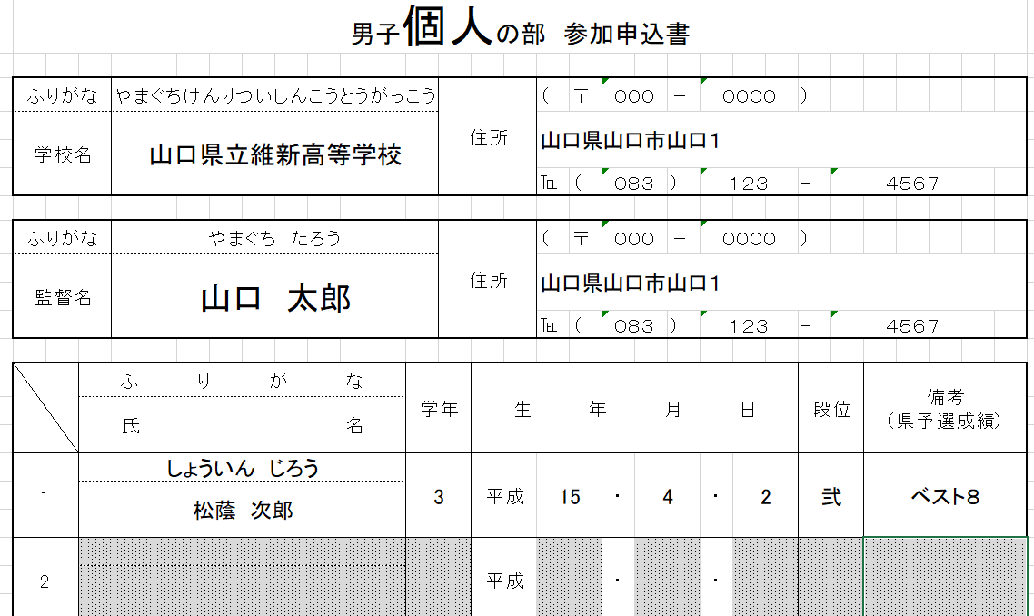

男子個人戦のみ出場の場合

（２）各県の専門委員長へ送信される際のファイル名は、学校名にして下さい。
（例 山口県立新南陽高等学校の場合→ファイル名は『新南陽』）

